1 A
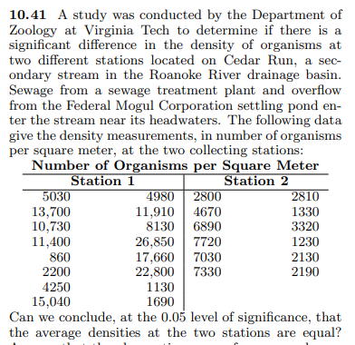
 |  |  | 5030 | 2800 |  |  | uji t
 |  |  | 13700 | 4670 |  |  | 1 | berpasangan
 |  |  | 10730 | 6890 |  |  | 2 | kalau dia tidak paired | variansi kedua grup sama
 |  |  | 11400 | 7720 |  |  | 3 | kalau dia tidak paired | variansi kedua grup tidak sama
 |  |  | 860 | 7030
 |  |  | 2200 | 7330 |  |  | step 1 : statement hipotesis uji t
 |  |  | 4250 | 2810 |  |  | h0 | Station 1 = Station 2
 |  |  | 15040 | 1330 |  |  | ha | Station 1 # Station 2
 |  |  | 4980 | 3320
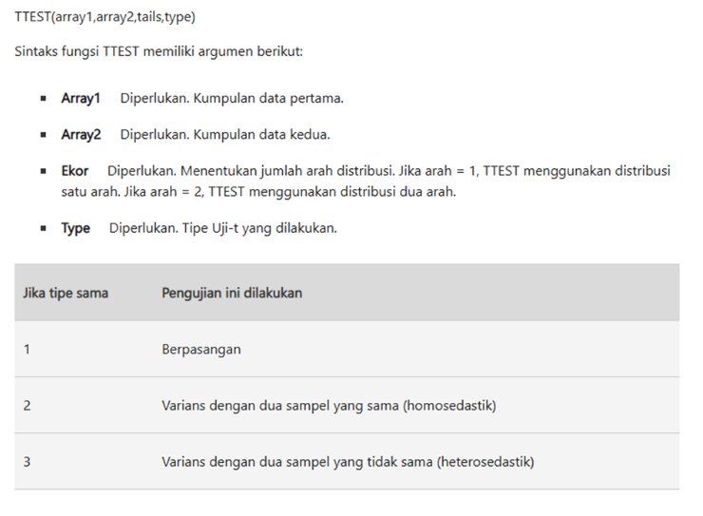
 |  |  | 11910 | 1230 |  |  | step 2 : tingkat signifikansi / alpha
 |  |  | 8130 | 2130 |  |  | 5% | bisa variatif, 5%, 10%, 1%
 |  |  | 26850 | 2190
 |  |  | 17660 |  |  |  | step 3 : uji kesamaan variansi
 |  |  | 22800 |  |  |  | h0 | var group 1 = var group 2
 |  |  | 1130 |  |  |  | ha | var group 1 != var group 2
 |  |  | 1690 |  |  |  | variansi grup 1 | 62005060
 |  |  |  |  |  |  | variansi grup 2 | 6147935.606
 |  |  |  |  |  |  | p-value | 0.000452012586 | nanti dibandingkan sama alpha
 |  |  | di step 1 itu statementnya apa? |  |  |  | P-VALUE > ALPHA? | FALSE | h0 tidak ditolak jika p-value > alpha
 |  |  | case 1 | two tails |  | conclusion | gunakan asumsi bahwa h0 ditolak -> var group 1 & group 2 tidak sama
 |  |  | h0 | Station 1 = Station 2
 |  |  | ha | Station 1 # Station 2
 |  |  | case 2 | one tails |  |  | step 4 : uji t, tidak paired, variansi grup sama
 |  |  | h0 | Station 1 >= Station 2 |  |  | rataan 1 | 9897.5
 |  |  | ha | Station 1 < Station 2 |  |  | rataan 2 | 4120.833333
 |  |  | case 3 | one tails |  |  | p-value | 0.01261219217 | nanti dibandingkan sama alpha
 |  |  | h0 | Station 1 <= Station 2 |  |  | P-VALUE > ALPHA? | FALSE | h0 tidak ditolak jika p-value > alpha
 |  |  | ha | Station 1 > Station 2 |  | conclusion | dengan menggunakan uji t independent untuk 2 kelompok, dan menggunakan tingkat signifikansi 5%, dapat dikatakan bahwa data yang ada sudah cukup untuk menolak pernyataan rata-rata kepadatan organisme pada Station 1 dan Station 2 tidak sama

 |  |  |  |  |  | Berdasarkan hasil uji F diperoleh p-value sebesar 0,000452 (< 0,05), sehingga variansi kedua kelompok tidak homogen. Oleh karena itu digunakan uji t dua sampel independen dengan asumsi variansi tidak sama (Welch's t-test). Hasil uji t menunjukkan p-value sebesar 0,012612 (< 0,05), sehingga hipotesis nol ditolak. Dengan demikian terdapat perbedaan yang signifikan pada rata-rata kepadatan organisme antara Station 1 dan Station 2 pada taraf signifikansi 5%.

Station 1 | Station 2
5030 | 2800 | uji t (type)
13700 | 4670 |  | 1 = berpasangan
10730 | 6890 |  | 2 = kalau dia tidak paired, variansi kedua grup sama | (Akan kita pilih setelah F-Test)
11400 | 7720 |  | 3 = kalau dia tidak paired, variansi kedua grup tidak sama
860 | 7030
2200 | 7330 | step 1 : statement hipotesis uji t
4250 | 2810 | h0 | station 1 = station 2 | two tails
15040 | 1330 | ha | station 1 != station 2
4980 | 3320
11910 | 1230 | step 2 : tingkat signifikansi / alpha
8130 | 2130 |  | 5% | (Sesuai soal: 0.05)
26850 | 2190
17660 |  | step 3 : uji kesamaan variansi | pake F-Test
22800 |  | h0 | var group 1 = var group 2
1130 |  | ha | var group 1 != var group 2
1690 |  | variansi sampel 1 | 62005060
 |  | variansi sampel 2 | 6147935.606
 |  | p-value | 0.000452012586 | nanti dibandingkan sama alpha
 |  | Kesimpulan Variansi | Variansi TIDAK SAMA (Type 3) | Karena p-value (0.000078) < alpha (0.05)

 |  | Metrik | Rumus Excel | Nilai Output | Kesimpulan Akhis
 |  | p-value (Uji t) | #DIV/0! | 0.0063 | Tolak H0 (Ada perbedaan rata-rata yang signifikan antara Station 1 dan Station 2 karena 0.0063 < 0.05).

